상품제안서
직사각티슈 250매 (칼라인쇄) | 상품코드: S10824

 |  |  |  |  |  |  | 02-713-8555 | www.synergygift.co.kr
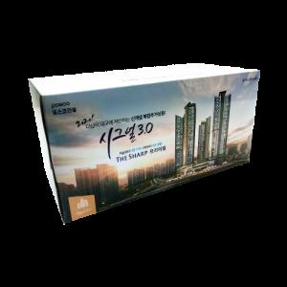 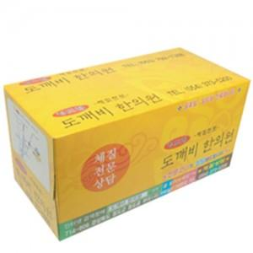

【상세/제작정보】 | <p><span style="font-size: 12pt;">* 모나리자 고급 FACIAL TISSUE 100% 천연펄프 원단&nbsp;</span></p><p><span style="font-size: 12pt;">&nbsp;</span></p><p><span style="font-size: 12pt;">* 배송비 별도 - 박스입수량 30개 박스당 5,000 원&nbsp;</span></p><p><span style="font-size: 12pt;">&nbsp;</span></p><p><b><span style="font-size: 12pt;"></span><span style="font-size: 16px;">* 배송비 별도 - 박스입수량 30개 박스당 5,000 원&nbsp;</span></b></p><p><span style="font-size: 16px;"><b>* 3천개이상 - 서울,경기 배송비 지원 , 그외 1/2 청구</b></span><span style="font-size: 12pt;"></span></p>

【인쇄/포장옵션】 | 풀칼라 / 포장불가능

【공급단가】 | 수량 | 1,000~ | 3,000~ | 5,000~ | 10,000~ | 30,000~
*VAT별도 | 단가 | 1,480원 | 1,230원 | 1,150원 | 1,100원 | 1,070원

【상품 URL】 | https://www.synergygift.co.kr:443/src/goods_detail.php?gdno=19642

